DB| VBI_SIGN
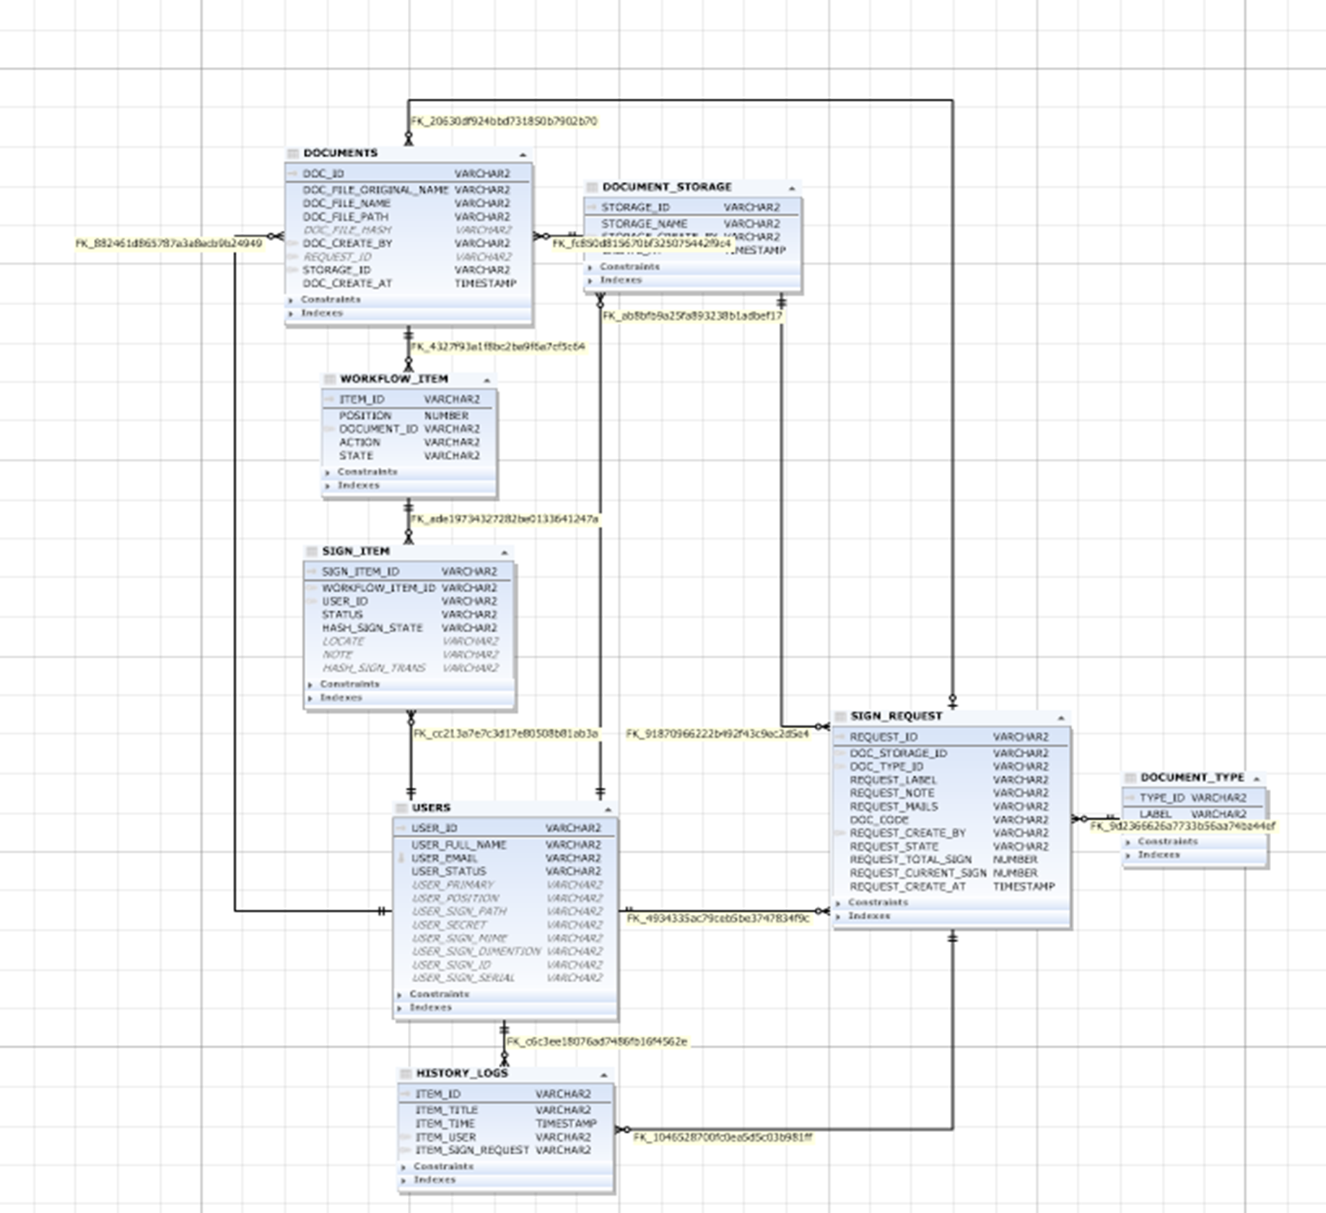
DB VBI_SIGN- Ký số văn bản
Table | Mô tả
USERS | Chứa thông tin user hoạt động trong hệ thống
DOCUMENT_STORAGE | Định nghĩa nơi lưu trữ tài liệu
DOCUMENT_TYPE | Định nghĩa kiểu tài liệu
DOCUMENTS | Thông tin tài liệu
HISTORY_LOGS | Log lịch sử các hành động trong hệ thống
SIGN_ITEM | Thông tin của chữ ký trong văn bản bao gồm vị trí, ký bởi ai, ....vvvv
SIGN_REQUEST | Thông tin của yêu cầu trình ký
WORKFLOW_ITEM | Chứa thông tin về luồng ký

DB | QUAN_LY_MAU_IN
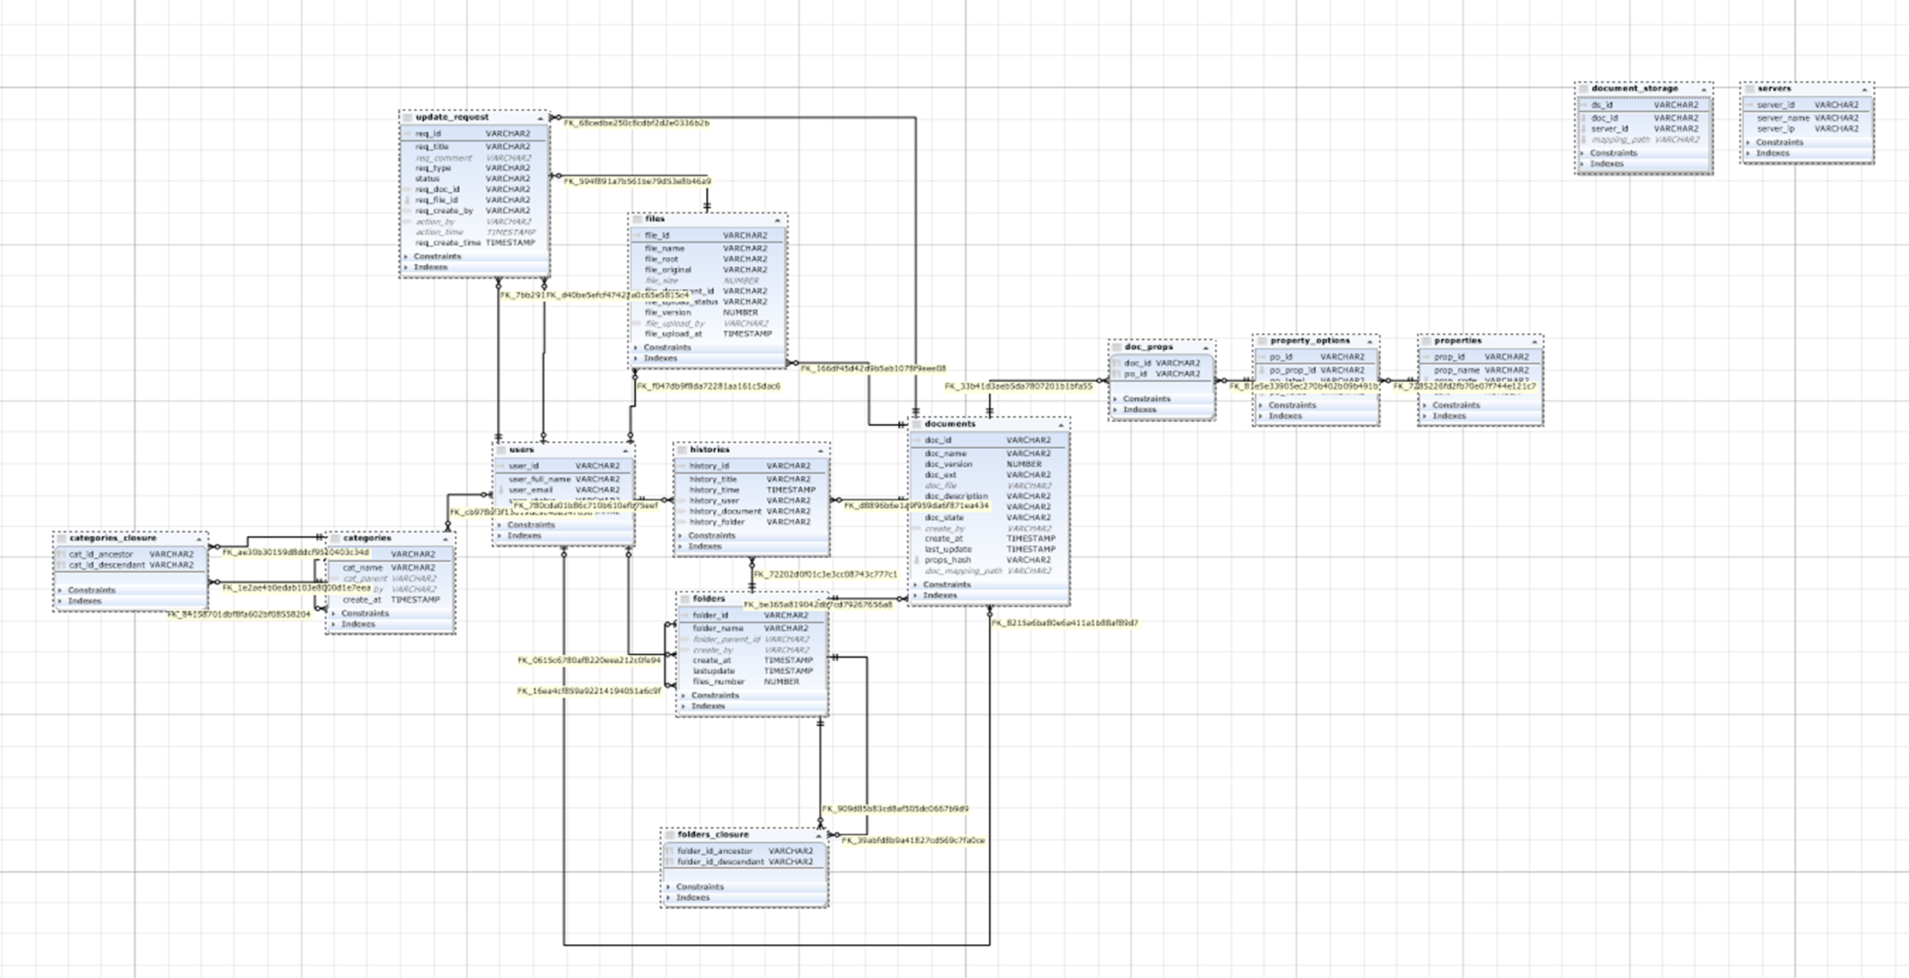
DB QUANLYMAUIN - Quản lý mẫu in
Table | Mô tả
users | Chứa thông tin user hoạt động trong hệ thống
categories | Danh mục phân loại mẫu in
categories_closure | Thông tin để tạo cây danh mục B-tree
doc_props | Thông tin về thuộc tính của template mẫu in
document_storage | Kho lưu trữ template
documents | Thông tin về template
files | thông tin về các template theo các phiên bản, lịch sử chỉnh sửa 1 template có nhiều file
folders | Thông tin về thư mục chứa template
folders_closure | Thông tin để tạo cây thư mục Folder B-tree
histories | lịch sử tác động tới template (tạo mới, chỉnh sửa, phê duyệt)
properties | Thuộc tính của template
property_options | Các giá trị của thuộc tính template
servers | Thông tin các server nơi các mẫu in được lưu trữ
update_request | Thông tin các yêu cầu cập nhật mẫu in

